시스템 아키텍처
Smart-Settlement |  |  |  | Document |  | 작성자 | 작성 날짜 | 수정자 | 수정 날짜
 |  |  |  | 시스템 아키텍처 |  | 조수진 | 26.01.03 | 조수진 | 26.01.04

 | 1. 아키텍처 다이어그램
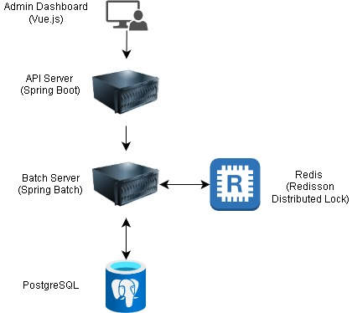

 | 2. 시스템 구성 개요
 | 구성 요소 |  | 기술 스택 |  | 주요 역할 및 설계 의도
 | Admin API |  | Spring Boot 3.5.10 |  | 분산 환경에서 동일 정산 대상에 대한 중복 처리 방지 및 정합성 보장
 | Batch Server |  | Spring Batch 5.2.1 |  | 대량 주문 데이터의 정산 로직 수행. API 서버와 분리하여 성능 간섭 최소화
 | Distributed Lock |  | Redis (Redisson) |  | 분산 환경에서 동일 정산 대상에 대한 중복 처리 방지 및 정합성 보장
 | Database |  | PostgreSQL 15 |  | 주문 원장 및 정산 결과 저장. 대량 조회를 위한 인덱스 최적화 적용

 | 3. 핵심 데이터 흐름 (Data Flow)
 |  | Trigger: 스케줄러(Cron) 또는 관리자 API 호출을 통해 DailySettlementJob 시작
 |  | Locking: Redis를 사용하여 해당 날짜/작업에 대한 분산 락 획득 (중복 실행 방지)
 |  | Read: PostgreSQL에서 정산 대상 주문(PAID 상태) 데이터를 Chunk 단위로 조회
 |  | Process: 상품별 수수료율을 적용하여 정산 금액 산출 및 검증
 |  | Write: 정산 결과 저장 및 주문 상태 변경(SETTLED), 실행 로그 기록
 |  | Unlock: 작업 완료 후 Redis 락 해제

데이터 모델링 (ERD)
Smart-Settlement |  |  | Document |  |  | 작성자 | 작성 날짜 | 수정자 | 수정 날짜
 |  |  | 데이터 모델링 (ERD) |  |  | 조수진 | 26.01.07 | 조수진 | 26.01.08

 | 1. 엔티티 관계도 (ERD)
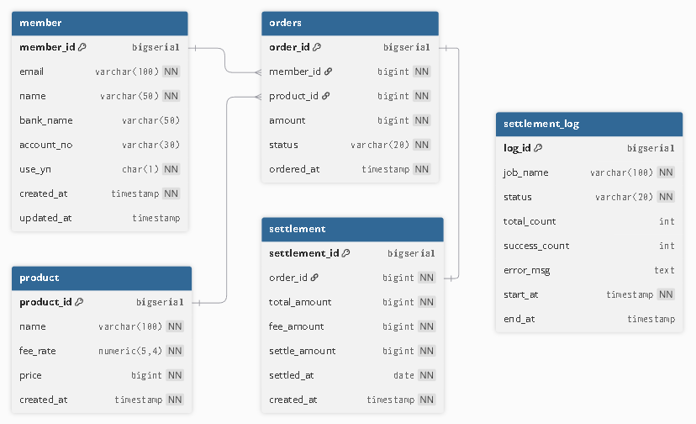

 | 2. 엔티티 목록
 | 물리명 |  |  | 논리명 | 상세
 | member |  |  | 판매자/회원 정보 | 정산 대상을 식별
 | product |  |  | 상품 정보 | 수수료율 등 기준 정보 포함
 | orders |  |  | 주문 원장 | 정산의 대상이 되는 데이터
 | settlement |  |  | 정산 결과 | 배치가 계산해서 저장하는 결과
 | settlement_log |  |  | 정산 실행 로그 | 배치 작업 성공/실패 기록

 | 3. 데이터 모델링 설계 주안점
 | 항목 | 설계 전략 |  |  |  | 기대 효과
 | Data Integrity | 금액 필드(amount)에 bigint 타입 적용 |  |  |  | 부동 소수점 오차 방지 및 대용량 연산 시 CPU 효율 극대화

 | Performance | orders.status 인덱스 설계 (예정) |  |  |  | 정산 대상(PAID) 데이터 추출 시 Full Scan 방지 및 처리 속도 향상

 | Traceability | settlement_log 독립 설계 |  |  |  | 배치 작업 단위의 성공/실패 이력을 체계적으로 관리하여 장애 대응력 강화

 | Accuracy | fee_rate에 고정 소수점 타입 적용 |  |  |  | 소수점 4자리까지의 정밀한 수수료 산출로 정산 신뢰도 확보

배치 프로세스
Smart-Settlement |  |  | Document |  | 작성자 | 작성 날짜 |  | 수정자 | 수정 날짜
 |  |  | 배치 프로세스 |  | 조수진 | 26.01.10

 | 1. 프로세스 개요 (Process Summary)
 | 본 배치는 일 단위 주문 데이터를 수집하여 정산금을 산출하고, 결과 저장 및 실행 로그를 기록하는 Chunk 기반 프로세스로 설계되었습니다. 장애 발생 시 실패한 지점부터 재시작(Restartability)이 가능하도록 구성합니다.

 | 2. 배치 프로세스 순서도

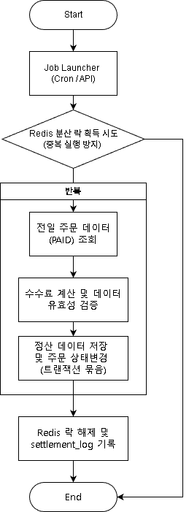

 | 3. 단계별 상세 흐름 (Step-by-Step Flow)
 | 단계 | 작업 명칭 |  | 상세 로직 및 처리 내용 |  |  | 비고
 | 01. Start | Job 시작 |  | 스케줄러(Cron)에 의한 Job 인스턴스 생성 및 파라미터 검증 |  |  | 중복 실행 방지 락 체크

 | 02. Read | 주문 데이터 조회 |  | Orders 테이블에서 status='PAID' 이고 전일 날짜인 데이터를 Chunk 단위(예: 1,000건)로 조회 |  |  | 페이징 처리 (PageSize 고정)

 | 03. Process | 정산금 산출 |  | 1. Product 테이블의 fee_rate 참조 2. 수수료 및 실지급액 계산 (BigInteger 연산) 3. 데이터 정합성 검증 |  |  | 계산 오류 시 해당 건 Skip/Log

 | 04. Write | 결과 저장 |  | 1. Settlement 테이블에 결과 Insert 2. Orders 테이블 상태 변경 (PAID → SETTLED) |  |  | 하나의 트랜잭션으로 처리

 | 05. End | Job 완료 및 로그 |  | Settlement_log에 최종 처리 건수, 성공 여부, 소요 시간 기록 및 리소스 정리 |  |  | 실패 시 StackTrace 기록

